Chi tiết địa chất
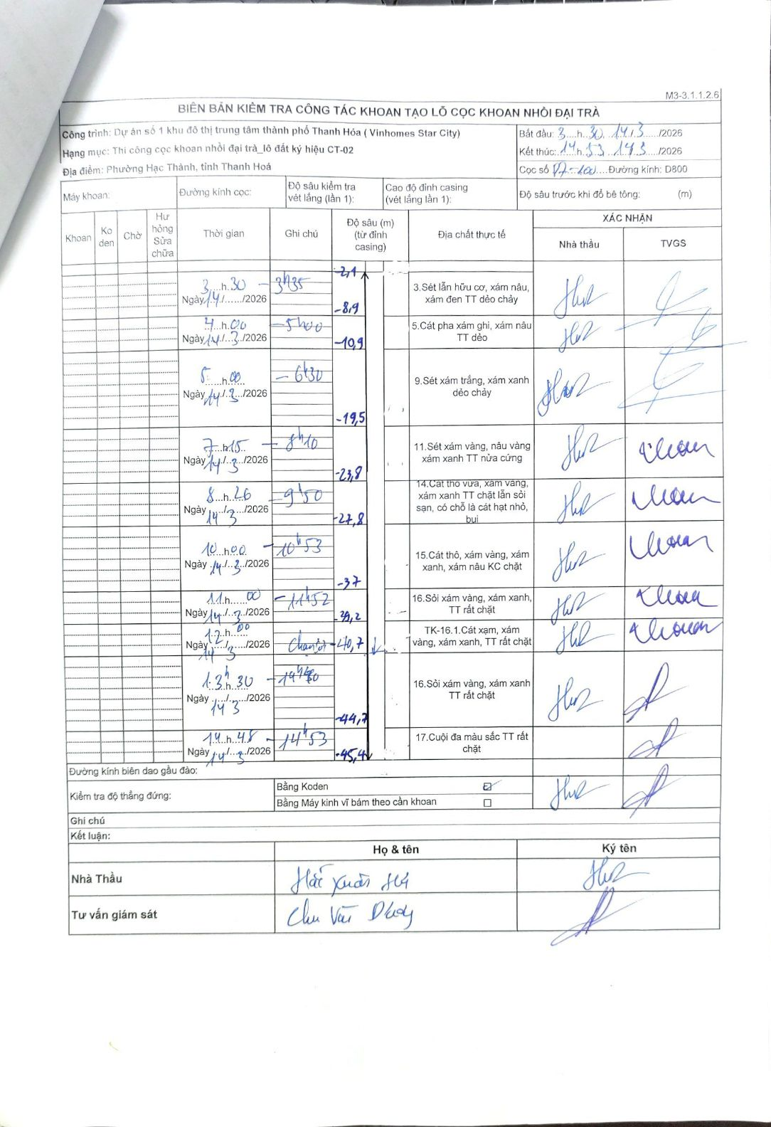
Dự án | Dự án số 1 khu đô thị trung tâm thành phố Thanh Hóa (Vinhomes Star City)
Hạng mục | Thi công cọc khoan nhồi đại trà_lô đất ký hiệu CT-02
Tên bộ phận | Phường Hạc Thành, tỉnh Thanh Hoá
Số hiệu cọc | P7-100
Biên bản số | M3-3.1.1.2.6
Đường kính | D800
Bắt đầu thi công | 03:30 14/03/2026
Kết thúc thi công | 14:53 14/03/2026

Địa chất TT | Đường kính | Mô tả lớp thiết kế | Từ (h) | Đến (h) | Cao độ từ | Cao độ đến | T.Gian (h) | Dài (m) | V (m/h) | Ghi chú
1 | D800 | Sét lẫn hữu cơ, xám nâu, xám đen TT dẻo chảy | 03:30 14/03/2026 | 03:35 14/03/2026 | -2.1 | -8.9 | 0.08 | 6.8 | 81.6
2 | D800 | Cát pha xám ghi, xám nâu TT dẻo | 04:00 14/03/2026 | 05:00 14/03/2026 | -8.9 | -10.9 | 1 | 2 | 2
3 | D800 | Sét xám trắng, xám xanh dẻo chảy | 05:00 14/03/2026 | 06:30 14/03/2026 | -10.9 | -19.5 | 1.5 | 8.6 | 5.73
4 | D800 | Sét xám vàng, nâu vàng xám xanh TT nửa cứng | 07:15 14/03/2026 | 08:10 14/03/2026 | -19.5 | -23.8 | 0.92 | 4.3 | 4.69
5 | D800 | Cát thô vừa, xám vàng, xám xanh TT chặt lẫn sỏi sạn, có chỗ là cát hạt nhỏ, bụi | 08:26 14/03/2026 | 09:50 14/03/2026 | -23.8 | -27.8 | 1.4 | 4 | 2.86
6 | D800 | Cát thô, xám vàng, xám xanh, xám nâu KC chặt | 10:00 14/03/2026 | 10:53 14/03/2026 | -27.8 | -37 | 0.88 | 9.2 | 10.42
7 | D800 | Sỏi xám vàng, xám xanh, TT rất chặt | 11:00 14/03/2026 | 11:52 14/03/2026 | -37 | -39.2 | 0.87 | 2.2 | 2.54
8 | D800 | TK-16.1. Cát sạn, xám vàng, xám xanh, TT rất chặt | 11:52 14/03/2026 | 12:00 14/03/2026 | -39.2 | -40.7 | 0.13 | 1.5 | 11.25 | Chạm sỏi 40.7m
9 | D800 | Sỏi xám vàng, xám xanh TT rất chặt | 13:30 14/03/2026 | 14:40 14/03/2026 | -40.7 | -44.7 | 1.17 | 4 | 3.43
10 | D800 | Cuội đa màu sắc TT rất chặt | 14:48 14/03/2026 | 14:53 14/03/2026 | -44.7 | -45.4 | 0.08 | 0.7 | 8.4

ẢNH BIÊN BẢN GỐC

